关系图
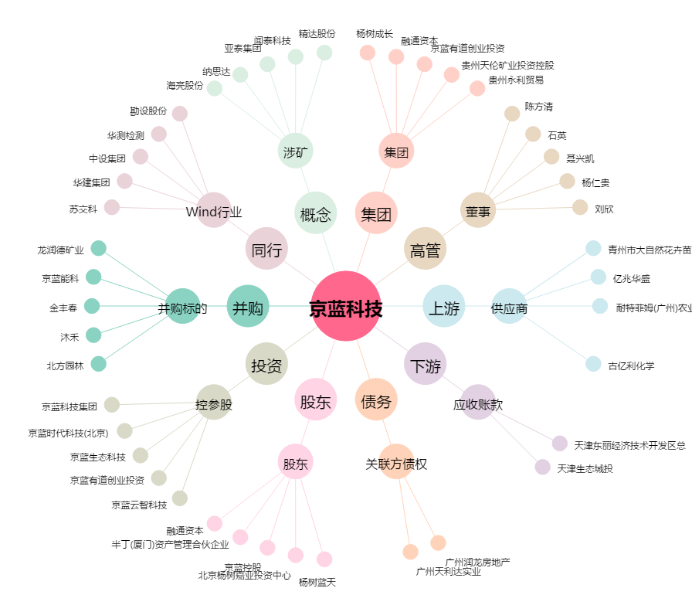
京蓝科技[000711.SZ] - 关系概览图

